基礎設計
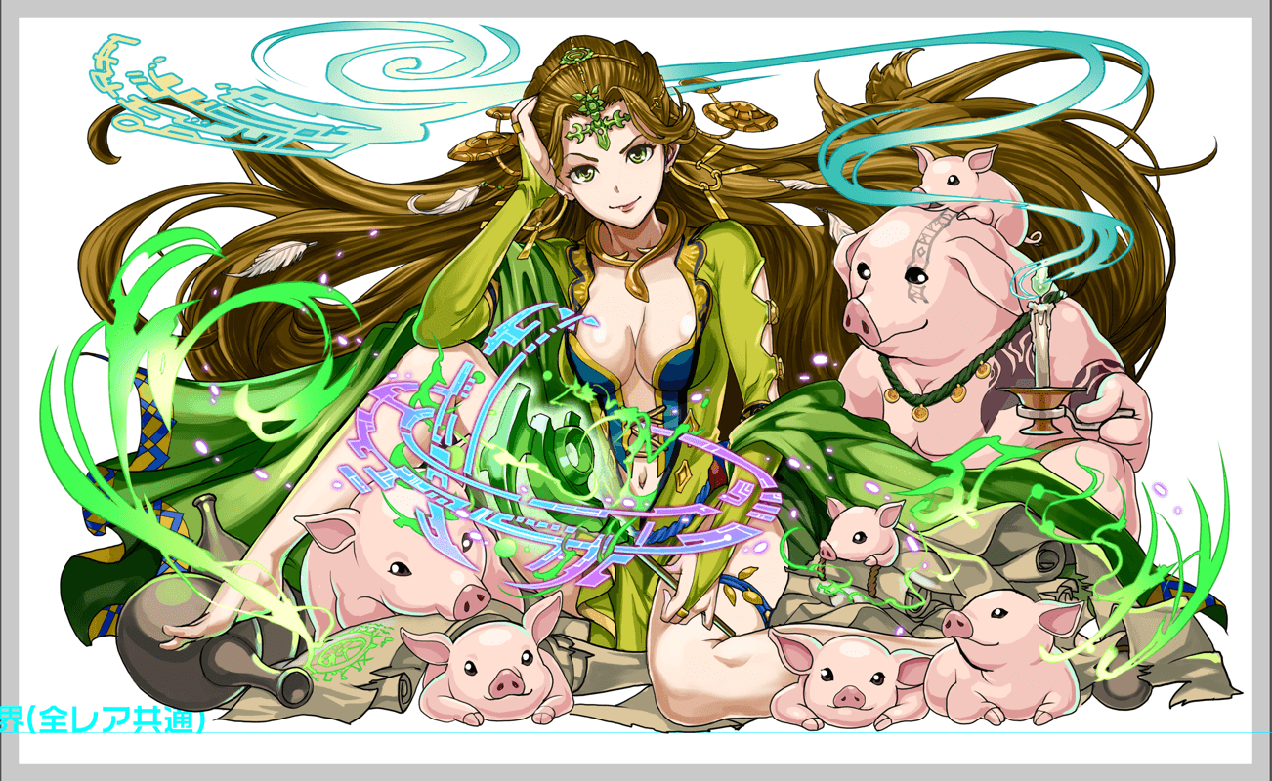
クエスト基礎設計フォーマット
 |  |  |  |  |  |  | ボスユニット画像１ | ボスユニット画像２
 | 認識合わせ |  |  |  |  |  | ボスユニット画像１ | ボスユニット画像２

 |  | クエストの位置づけ（プルダウン選択） |  | ウィザード
 |  | クエストの存在意義 |  | 上級者の遊び場。★６まで育つユニットが手に入る。超上級者はここを周回してバグマのユニットを作る。
 |  | つまり |  | ある程度の難易度を持ちながら、周回のしやすさとのバランスを取りましょう

 | 基本情報

 |  | クエスト名 |  | 女皇の実験（ケルゲー襲来）
 |  | クエストカテゴリー | 超ウィザード級 | ー
 |  |  | ウィザード級 | ◯
 |  |  | 超絶級 | ◯
 |  |  | 超級 | ー
 |  |  | 上級 | ー
 |  |  | 中級 | ー
 |  |  | 初級 | ー
 |  |  | クエストID | 48101
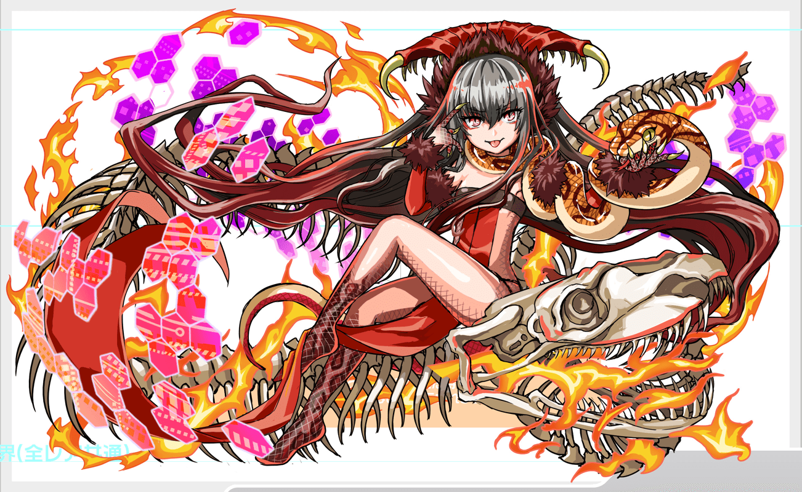
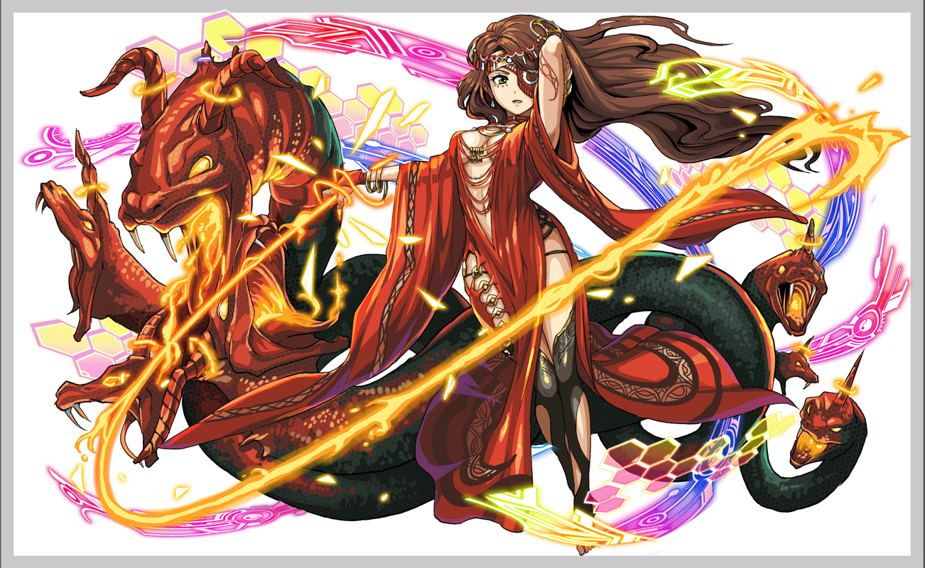
 |  | ボスユニット情報 | ユニットID | 8137 |  |  | 対抗ユニット画像１ | 対抗ユニット画像２
 |  |  | ユニット名 | 喀耳刻（ケルゲー） |  |  | 対抗ユニット画像１
 |  |  | 属性（プルダウン選択） | 緑
 |  |  | 種族A（プルダウン選択） | ヒューマン
 |  |  | 種族B（プルダウン選択） | アニマル
 |  |  | タイプ（プルダウン選択） | バランス
 |  | 対抗ユニット情報 | ユニットID | 8130,8132
 |  |  | ユニット名 | 變臉火術 ‧ 切西亞（チェシア）、罪與責之承諾 ‧ 美狄亞（メディア）

 |  | ステージ制限 ※超級は必須 | 制限１
 |  |  | 制限２
 |  | ステージギミック | ギミック１
 |  |  | ギミック２
 |  | エネミーギミック | ギミック１ | 邪魔パネル（部分変換）
 |  |  | ギミック２
 |  | キラー対象 | キラー１
 |  |  | キラー２
 |  | 対応できるユニット数
 |  | フロア構成（プルダウン選択）
 |  | 背景画像指定 | ※要デザイナー確認
 |  | クエストの位置付け （運営としての目的） | ・新規ユーザー定着 ・世界観を楽しませる ・ギミックチャレンジ ・上位コンテンツ ・エンドコンテンツ ・・・など | ユーザーを神魔の世界観を楽しめる
 |  | クエストの難易度 | ※ウィザード級だけど、 実際の難易度は？ といった項目です。 | コラボなので、簡単なクエストでお願いします チェシアorメディアorフェス限を揃った人に対して、蛟龍ぐらいの難しさで
 |  |  | ストーリー | ケルゲーはある国の女暴君、そして魔法で人間を動物に変わる能力があります、 ALICEに来たらその能力であちこちのAI、NPCとアバターを動物に変わる ユーザーはケルゲーを阻止するために来ました ケルゲー： ある経緯で伝説の森の杖を手に入れた女暴君。 昔は優しい人ですが、悲劇を起きて娘を息子を殺して自殺、ケルゲーも夫であった国王を殺した、そのあと性格を豹変して女王になった。黒魔法を研究して人を豚に変わる術を習得、それ以来気に入らない奴を全部豚に変わった オデッセイ： 隣の一番大きい豚 元は人間ですが、今はケルゲーの幹部の存在 人の言語は喋らないけど意味がわかる、ケルゲーの優しい部分を信じ、いつか優しい人に戻ると信じてる メディア： ケルゲーの息子を殺した娘の張本人、 兄弟を殺した後国に出て、魔女となった
 |  | ユーザー体験 | 目的 | ユーザーを神魔の世界観を楽しめる
 |  |  | 要件：優先度最高 | お邪魔パネル ケルゲーとオデッセイのストーリー メディアとの会話も大事
 |  |  | 要件：優先度高
 |  |  | 要件：優先度中
 |  |  | 要件：優先度低
 |  |  | 特殊要件：特命 特定ユニットを 止めるなど。
 |  | 専用セリフ | 8132罪與責之承諾・美狄亞(メディア) | メディア...！ なんでここにいる？！ |  | 優先度
 |  |  | 8131預知者之歷劫・卡珊德拉(カサンドラ) | 預言者か...私を倒せると思うの？ |  | ↓
 |  |  | 8130チェシア | 偽りの魔女め、まさか犯人は君じゃないだろうね？
 |  | 専用セリフ （死亡） | 8132罪與責之承諾・美狄亞(メディア) | 娘の手で散ったか...これも運命ですね... |  | 優先度
 |  |  | 8131預知者之歷劫・卡珊德拉(カサンドラ) | 予言の力は素晴らしい...私も欲しくなってきたわ |  | ↓
 |  |  | 8130チェシア | 魔女はこれほどの力があるとは....
 |  | ステージギミック早見表 (2016/7/4更新) ※パーティの組み方に影響を与える戦略要素 |  | ウィルス / スリープ / スキルバインド / カウンター / 全体攻撃 / 連続攻撃 / パネル変換禁止 / 爆風軽減 / 時限式ダメージパネル / お邪魔パネル / パネルプロテクト / 暗闇 / {赤・青・黄・緑・ハート}無効 / {赤・青・黄・緑・ハート}ドロップDOWN / タップ数変更 / チェーン数変更 / {ヒューマン / アニマル / マシン / ドラゴン / ゴッド / unknown}キラー / {ヒューマン / アニマル / マシン / ドラゴン / ゴッド / unknown}限定 /

 |  | クリア報酬

 |  | 補足

 | 活躍させたいユニット＝想定パーティ

 |  | ラベル | ユニットID | ユニット名 | 概要コメント・要件定義時の選定理由など
 |  | SS(Level:99) | 8132 | 罪與責之承諾・美狄亞（メディア） | HP20％消費し、2ターンの間赤属性の攻撃力UP(緑・青・お邪魔パネルを吸収し特大UP)+1ターン低確率で赤ボムパネル(大)をドロップ | 1体に特大ダメージ＋種族アニマルに効果超大 お邪魔ブレイク
 |  | SS(Level:99) | 8130 | 變臉火術・切西亞（チェシア） | 全てのパネルをランダムでC・青・緑・ハートパネル変換+2ターン赤パネル出現率大UPし、青パネル出現率DOWN | 1体に大ダメージ 種族ヒューマンに効果超大 パネルブレイク30攻撃力UP
 |  | S(Level:99) | 382 | バハムート | 3ターンの間全ユニットの回復力を大UP+青パネルをハートに変換+全体にダメージ
 |  | SSS(Level:99) |  | 決戦の抗弾 D.R.T.H. | 緑と青パネルを赤パネルに、時限式ダメージパネルとお邪魔パネルを赤のボムパネル(大)に変換 | ヒューマンに効果特大の単体ダメージ+攻撃力小UP お邪魔ブレイク

 | フロア構成

 |  | フロア１
 |  | 設定 人間はボスから逃げて来た人たち 最初はユーザーをボスの敵かと思って攻撃するも最終的には注意喚起をした上に クエストを進めやすくするためにパンプ効果を付与してくれる。 行動はクリティカルか何もしないの２パターンでシンプルに 付与した後に撤退する予定
 |  | ユニットID | ユニット名 | 攻撃力・HP・Speed | 概要・行動パターン
 |  | 580 | 愛憐の旅神 オーズ | 5000・150000・2 | 何もしない 2ターン毎：クリティカル HP70％以下：永続の爆風UP付与後撤退 | 逃げ出した人間

 |  | フロア２
 |  | 設定 ２ゲージ制で２ゲージ目になると人間に戻る仕組みに その際に感謝の気持ちでユーザーに対し、パンプ効果を付与してくれる。 パンプ効果は通常ユニットなら軽めのコラボユニット（メディア、カサンドラ）が居た場合、 簡単になるように永続系のスキルを設定予定 パンプ効果は暫定的なものを入れております。 調整によりこちら変更になる可能性がございます。 また、ケルゲーは豚にする魔術を使用しますが、クラフィにて豚キャラがスリーピギーズぐらいしかいないため、 以下のアニマルに設定しております。
 |  | ユニットID | ユニット名 | 攻撃力・HP・Speed | 概要・行動パターン
 |  | アニマル：73 | 探求者 ダックス | 6000・65000・2 | １ゲージ目 １ターン目：青パネルをお邪魔パネルに最大10個変換+ 赤パネルを青パネルに変換 2ターン毎：青パネルを吸収して攻撃(最大5個) 4ターン目：青パネルを吸収して2ターン防御力UP(最大5個) ２ゲージ目では「139 : 蒼昇刃姫 トモエ」に変身 変身後 通常；4ターン攻撃力小UP メディア：赤パネルがボムパネルとしてドロップ カサンドラ：青パネルがボムパネルでドロップ チェシア：8ターン全ユニットの防御力アップ | 動物になった人間
 |  | アニマル：264 | ユニコーン | 7000・100000・1 | １ゲージ目 2ターン毎：クリティカル！ 4ターン目：お邪魔パネルに対する予告（上限2回） 5ターン目：お邪魔パネル吸収全体攻撃（上限2回） ・お邪魔パネルに最大4個変換+単体攻撃 ・何もしない（混乱しているセリフ） HP50％時３ターン行動頻度2に変更 2ゲージ目では「153 : 拳聖ランラン」に変身 変身後 通常：4ターン防御力500前後UP メディア：8ターンCパネル生成短縮 カサンドラ：8ターン防御力小UP チェシア：8ターン攻撃力小UP

 |  | フロア３
 |  | １、２フロア目で簡単になるイメージなので、少し厳しめに設定 お邪魔ドロップするがそこまで高頻度ではなく、緩めに設定 1ゲージ目はお邪魔パネルに関する攻撃を頻繁に行い、 2ゲージ目は50％を超えると行動が変換するように設定
 |  | ユニットID | ユニット名 | 攻撃力・HP・Speed | 概要・行動パターン
 |  | アニマル | 1373 : スリー・ピギーズ | 7000・190000・2 | 開幕：お邪魔パネルのドロップ率変更 １ターン目：お邪魔パネル吸収攻撃力UP 3ターン毎：お邪魔パネル吸収して行動頻度1ターンUP ・全体攻撃 ・お邪魔パネル吸収して単体攻撃 | 豚人間をなかまと間違って助けに来ました
 |  | アニマル | 1374 : スリー・ピギーズ★5 | 6000・250000・1 | 2ターン毎：予告（上限3回） 3ターン毎：お邪魔パネル吸収して全体攻撃（上限3回） 5ターン毎特定部分をお邪魔パネルに変換（左上と右下予定） +2ターン全ユニットの攻撃力20%ダウン ・クリティカル 50%以下行動変更 2ターン毎：お邪魔パネルを青パネルに変換 4ターン毎：威力が変わる6回連続攻撃 ・ハートパネル吸収してHP回復（最大5個：回復量HP5%程度） ・ハートパネル吸収して1ターン全ユニットの回復力90%ダウン ・3回連続攻撃 | ※繁体字版はまだ出ていないけど、ストーリー上使いたいので大丈夫

 |  | フロア４
 |  | 想定ではパンプ効果により簡単になっているので、厳し目に設定 ２ゲージ制なので若干HPを多くします。 ボス戦では部分変換を多用し頻繁に変換を行うようにします。 ２ゲージ目開幕に二段階変換を行います。まず、土台としてお邪魔パネルに変換し、その中に緑パネルが出現されるように変換します。 また、全体的にバハムートも入るほどなので、程よく吸収してバハムートも攻撃に参加できるようにします。
 |  | ユニットID | ユニット名 | 攻撃力・HP・Speed | 概要・行動パターン
 |  | 8137 | 黑巫術之疚惡・喀耳刻（ケルゲー） | 7000・450000・2 | ・開幕：特定部分をお邪魔パネルに変換（十字形） 2ターン毎：2ターンお邪魔パネルを吸収して全ユニットの攻撃力20%DOWN 3ターン目：お邪魔パネル吸収して攻撃力UP+全体攻撃 ・クリティカル ・お邪魔パネル吸収して全体攻撃 ・特定部分をお邪魔パネルに変換（円形で真ん中に）
 |  | 8137 | 黑巫術之疚惡・喀耳刻（ケルゲー） | 8000・500000・1 | 開幕：特定部分をお邪魔パネルに変換（大きな円形を真ん中に）+ 特定部分を緑パネルに変換（変換したお邪魔パネルの真ん中を変換） 2ターン毎：特定部分をお邪魔パネルに変換（左下右上）+クリティカル 3ターン毎；特定部分をお邪魔パネルに変換（左上右下）+クリティカル 5ターン毎：予告（上限3回） 6ターン毎：お邪魔パネル吸収して強力な全体攻撃（上限3回） ・4回連続攻撃 ・特定部分を赤と青の時限式ダメージパネルに変換 ・特定部分をお邪魔パネルに変換（円形で真ん中に）

